数学ｍ 数学Ⅲ_極限・微分法・積分法
数学Ⅲ |  | １２． |  | 不等式で表された立体の体積
 |  |  |  |  |  |  |  |  |  |  |  |  |  |  |  |  |  |  |  |  | ◎ | (参考) |  | 不等式で表された立体の体積
 |  |  |  |  |  | ● | 全体の形を考えるな。断面積だけを取り上げろ

 |  |  |  |  |  | ● | 切り口が一番楽に求まるように
 |  |  |  |  |  |  |  | x＝t or y＝t or z＝t の いずれかで切れ

１ |  |  |  |  |  |  |  |  |  |  |  |  |  |  |  |  |  |  |  |  |  |  |  |  |  |  |  |  |  |  | \begin{array}{lll} 0\leqq z\leqq 1+x+y-3(x-y)y\\ 0\leqq y\leqq 1\\ y\leqq x\leqq y+1\end{array}

 |  |  |  |  |  |  |  |  |  |  |  |  |  |  |  |  |  |  |  |  | ◎ | 次数が最も高い or 登場回数の多い文字で切れ

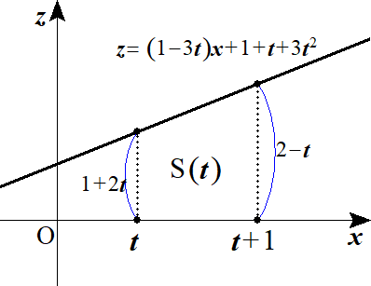
 |  |  | y＝t による切り口は

 |  |  |  |  |  |  |  |  |  |  |  |  |  |  |  |  |  |  |  |  |  |  |  |  |  |  |  |  |  |  | \begin{array}{lll} 0\leqq z\leqq 1+t+3t^2+(1-3t)x\\ 0\leqq t\leqq 1\\ t\leqq x\leqq t+1\end{array}

 |  |  | 断面積 S(t) は

 |  |  |  |  |  |  |  |  |  |  |  |  |  |  |  |  |  |  |  |  |  |  |  |  |  |  |  |  |  |  | S(t)=\left\{\left(1+2t\right)+\left(2-t\right)\right\}\cdot 1\cdot\frac{1}{\ 2\ }=\frac{3+t}{2}

 |  |  | 求める体積 V は

 |  |  |  |  |  |  |  |  |  |  |  |  |  |  |  |  |  |  |  |  |  |  |  |  |  |  |  |  |  |  | V=\int_0^1 S(t)dt=\int_0^1 \frac{3+t}{2}dt=\left[\frac{3}{\ 2\ }t+\frac{t^2}{\ 4\ }\right]_0^1=\frac{7}{\ 4\ }

２ | (１) |  | K： |  |  |  |  |  |  | ･･･① |  |  |  |  |  |  |  |  |  |  |  |  |  |  |  |  |  |  |  |  | x^2+y^2\leqq 1

 |  |  |  |  |  |  |  |  |  | ･･･② |  |  |  |  |  |  |  |  |  |  |  |  |  |  |  |  |  |  |  |  | y\geqq 2z

 |  |  |  |  |  |  |  |  |  | ･･･③ |  |  |  |  |  |  |  |  |  |  |  |  |  |  |  |  |  |  |  |  | \frac{1}{\ 4\ }\leqq z\leqq 2

 |  |  | y の取り得る値の範囲は ①より |  |  |  |  |  |  |  |  |  |  |  |  |  | ･･･④ |  |  |  |  |  |  |  |  |  |  |  |  |  | -1\leqq y\leqq 1

 |  |  | また ③より |  |  |  |  |  |  |  |  | から ②より |  |  |  |  | ･･･⑤ |  |  |  |  |  |  |  |  |  |  |  |  |  | \frac{1}{\ 2\ }\leqq 2z\leqq 4 |  |  |  |  |  | y\geqq \frac{1}{\ 2\ }

 |  |  | ④，⑤より |  |  |  |  |  |  |  |  |  |  | よって K と y＝t とが交わる条件は |  |  |  |  |  |  |  |  |  |  |  |  |  |  |  |  | \frac{1}{\ 2\ }\leqq y\leqq 1 |  |  |  |  |  | \frac{1}{\ 2\ }\leqq t\leqq 1

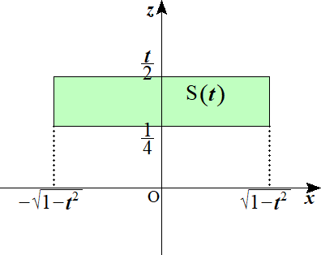
 |  |  | K の y＝t による切り口は

 |  |  |  |  |  |  |  |  |  |  |  |  |  |  |  |  |  |  |  |  |  |  |  |  |  |  |  |  |  |  | x^2+t^2\leqq 1 |  |  |  |  |  |  | -\sqrt{1-t^2}\leqq x\leqq\sqrt{1-t^2}

 |  |  |  |  |  |  |  |  |  |  |  |  |  |  |  |  |  |  |  |  |  |  |  |  |  |  |  |  |  |  | t\geqq 2z |  |  |  |  |  |  | z\leqq\frac{t}{\ 2\ }
 |  |  |  |  |  |  |  |  |  |  |  |  |  |  |  |  |  |  |  |  |  |  |  |  |  |  |  |  |  |  |  |  |  |  |  | \iff
 |  |  |  |  |  |  |  |  |  |  |  |  |  |  |  |  |  |  |  |  |  |  |  |  |  |  |  |  |  |  | \frac{1}{\ 4\ }\leqq z\leqq 2 |  |  |  |  |  |  | \frac{1}{\ 4\ }\leqq z\leqq 2

 |  |  |  |  |  |  |  |  |  |  |  |  |  |  |  |  |  |  |  |  |  |  |  |  |  |  |  |  |  |  | \frac{1}{\ 2\ }\leqq t\leqq 1 |  |  |  |  |  |  | \frac{1}{\ 2\ }\leqq t\leqq 1

 |  |  | 断面積 S(t) は |  |  |  |  |  |  |  |  |  |  |  |  |  |  |  |  |  |  |  |  |  |  |  |  |  |  |  | S(t)=2\sqrt{1-t^2}\cdot\left(\frac{t}{\ 2\ }-\frac{1}{\ 4\ }\right)=\sqrt{1-t^2}\left(t-\frac{1}{\ 2\ }\right)

 | (２) |  | 立体 K の体積 V0 は

 |  |  |  |  |  |  |  |  |  |  |  |  |  |  |  |  |  |  |  |  |  |  |  |  |  |  |  |  |  |  | V_0=\int_\frac{1}{2}^1 S(t)dt=\int_\frac{1}{2}^1 \sqrt{1-t^2}\left(t-\frac{1}{\ 2\ }\right)dt=\int_\frac{1}{2}^1 t\sqrt{1-t^2}dt-\frac{1}{\ 2\ }\int_\frac{1}{2}^1 \sqrt{1-t^2}dt

 |  |  | ここで |  |  |  |  |  |  |  |  |  |  |  |  |  |  |  |  |  |  |  |  |  |  |  |  |  |  |  | \int_\frac{1}{2}^1 t\sqrt{1-t^2}dt=\frac{1}{-2}\int_\frac{1}{2}^1 -2t\left(1-t^2\right)^\frac{1}{2} dt=-\frac{1}{\ 2\ }\left[\frac{2}{\ 3\ }\left(1-t^2\right)^\frac{3}{2}\right]_\frac{1}{2}^1=\frac{\sqrt{3\,}}{8}

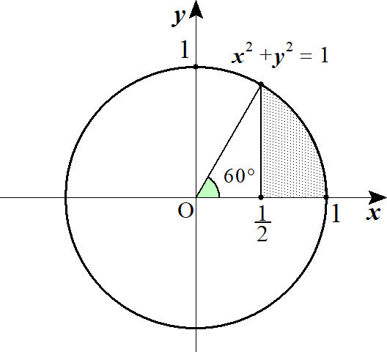
 |  |  | また |  |  |  |  |  |  |  |  |  |  |  |  |  |  |  |  |  |  |  |  |  |  |  |  |  |  |  | \int_\frac{1}{2}^1 \sqrt{1-t^2}dt=1^2\cdot\pi\cdot\frac{60^\circ}{360^\circ}-\frac{1}{\ 2\ }\cdot\frac{1}{\ 2\ }\cdot\frac{\sqrt{3\,}}{2}=\frac{\pi}{\ 6\ }-\frac{\sqrt{3\,}}{\ 8\ }

 |  |  | よって |  |  |  |  |  |  |  |  |  |  |  |  |  |  |  |  |  |  |  |  |  |  |  |  |  |  |  | V_0=\frac{\sqrt{3\,}}{\ 8\ }-\frac{1}{\ 2\ }\left(\frac{\pi}{\ 6\ }-\frac{\sqrt{3\,}}{\ 8\ }\right)=\frac{3\sqrt{3\,}}{16}-\frac{\pi}{12}

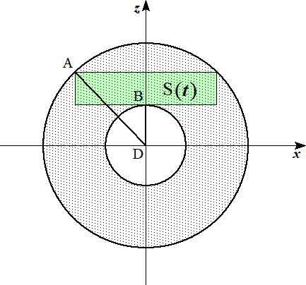
 | (３) |  | y＝t 上で yz 平面をみると
 |  |  |  |  |  |  |  |  |  |  |  |  |  | 各点の座標は |  |  |  |  |  |  |  |  |  |  |  |  |  |  |  |  | A\left(-\sqrt{1-t^2},\ t,\ \frac{t}{\ 2\ }\right),\ B\left(0,\ t,\ \frac{1}{\ 4\ }\right),\ D\left(0,\ t,\ 0\right)

 |  |  |  |  |  |  |  |  |  |  |  |  |  | 断面積 S0(t) は

 |  |  |  |  |  |  |  |  |  |  |  |  |  |  |  |  |  |  |  |  |  |  |  |  |  |  |  |  |  |  | S_0(t)=\pi DA^2-\pi DB^2=\pi\left\{\left(\frac{t^2}{\ 4\ }+1-t^2\right)-\frac{1}{16}\right\}=\pi\left(\frac{15}{16}-\frac{3}{\ 4\ }t^2\right)

 |  |  |  |  |  |  |  |  |  |  |  |  |  | よって 求める体積 V1 は

 |  |  |  |  |  |  |  |  |  |  |  |  |  |  |  |  |  |  |  |  |  |  |  |  |  |  |  |  |  |  | V_1=\int_\frac{1}{2}^1 \pi\left(\frac{15}{16}-\frac{3}{\ 4\ }t^2\right)dt=\pi\left[\frac{15}{16}t-\frac{t^3}{\ 4\ }\right]_\frac{1}{2}^1=\frac{\pi}{\ 4\ }

３ |  |  |  |  |  |  |  |  |  |  |  |  |  |  |  |  |  |  |  |  |  |  |  |  |  |  |  |  |  |  | \begin{array}{lll} x^2+y^2\leqq r^2\\ y^2+z^2\geqq r^2\\ z^2+x^2\leqq r^2\end{array}

 |  |  | 平面 x＝t (0≦t≦r) で切ると

 |  |  |  |  |  |  |  |  |  |  |  |  |  |  |  |  |  |  |  |  |  |  |  |  |  |  |  |  |  |  | \begin{array}{lll} t^2+y^2\leqq r^2\\ y^2+z^2\geqq r^2\\ z^2+t^2\leqq r^2\end{array} |  |  |  |  |  |  |  |  |  |  | \begin{array}{lll} -\sqrt{r^2-t^2}\leqq y\leqq \sqrt{r^2-t^2}\\ y^2+z^2\geqq r^2\\ -\sqrt{r^2-t^2}\leqq z\leqq \sqrt{r^2-t^2}\end{array}
 |  |  |  |  |  |  |  |  |  |  |  |  |  |  |  |  |  |  |  |  |  |  |  |  |  |  |  |  |  |  | \iff

 |  |  | x＝t 上で yz 平面を見ると |  |  |  |  |  |  |  |  |  |  |  |  | 第１象限のみ考えると
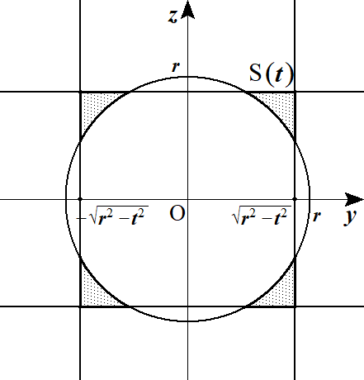
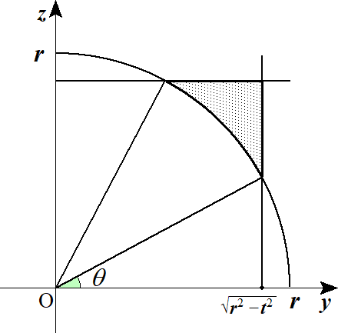

 |  |  |  |  |  |  |  |  |  |  |  |  |  |  |  |  |  |  |  |  |  | 切り口が存在するのは |  |  |  |  |  |  |  |  | \sqrt{2\,}\sqrt{r^2-t^2}\geqq r

 |  |  |  |  |  |  |  |  |  |  |  |  |  |  |  |  |  |  |  |  |  | (∴) |  |  |  |  |  | のときである |  |  | 0\leqq t\leqq\frac{r}{\sqrt{2\,}}

 |  |  |  |  |  |  |  |  |  |  |  |  |  |  |  |  |  |  |  |  |  | 図のように |  |  |  | を設定すると |  |  |  |  | r\cos\theta=\sqrt{r^2-t^2}

 |  |  |  |  |  |  |  |  |  |  |  |  |  |  |  |  |  |  |  |  | ◎ | 扇形を含む断面積は 角 |  |  |  |  |  |  |  | を導入せよ

 |  |  | 網掛けの面積は

 |  |  |  |  |  |  |  |  |  |  |  |  |  |  |  |  |  |  |  |  |  |  |  |  |  |  |  |  |  |  | \left(\sqrt{r^2-t^2}\right)^2-\frac{1}{\ 2\ }r\cos\theta\cdot r\sin\theta\cdot 2-\frac{1}{\ 2\ }r^2\left(\frac{\pi}{\ 2\ }-2\theta\right)=r^2\cos^2\theta-r^2\sin\theta\cos\theta-\frac{\pi}{\ 4\ }r^2+r^2\theta

 |  |  | よって 断面 S(t) は 4倍して

 |  |  |  |  |  |  |  |  |  |  |  |  |  |  |  |  |  |  |  |  |  |  |  |  |  |  |  |  |  |  | S(t)=4r^2\cos^2\theta-4r^2\sin\theta\cos\theta-\pi r^2+4r^2\theta
 |  |  |  |  |  |  |  |  |  |  |  |  |  |  |  |  |  |  |  |  |  |  |  | t | 0 | →
 |  |  | ここで |  |  |  |  |  |  |  |  | より |  |  |  |  |  |  |  | 積分区間は |  |  |  |  |  |  |  |  |  |  | r^2\cos\theta=\sqrt{r^2-t^2} |  |  |  |  | t=r\sin\theta, |  |  |  | dt=r\cos\theta d\theta | \frac{r}{\sqrt{2\,}}
 |  |  |  |  |  |  |  |  |  |  |  |  |  |  |  |  |  |  |  |  |  |  |  |  | 0 | →
 |  |  | 求める体積は －r≦t≦0 も考えて
 |  |  |  |  |  |  |  |  |  |  |  |  |  |  |  |  |  |  |  |  | ◎ | t で切ったら 初めは dt
 |  |  |  |  |  |  |  |  |  |  |  |  |  |  |  |  |  |  |  |  |  |  |  |  |  |  |  |  |  |  | V=2\int_0^\frac{r}{\sqrt{2}}S(t)dt=2\int_0^\frac{\pi}{4}\left(4\cos^2\theta-4\sin\theta\cos\theta-\pi+4\theta\right)r^3\cos\theta d\theta

 |  |  |  |  |  |  |  |  |  |  |  |  |  |  |  |  |  |  |  |  |  |  |  |  |  |  |  |  |  |  | =2r^3\int_0^\frac{\pi}{4}\left(4\cos^3\theta-4\sin\theta\cos^2\theta-\pi\cos\theta+4\theta\cos\theta\right)d\theta
 |  |  |  |  |  |  |  |  | ① ② ③ ④ |  |  |  |  |  |  |  |  |  | とおくと

 |  |  | ①＝ |  |  |  |  |  |  |  |  |  |  |  |  |  |  |  |  |  |  |  |  |  |  |  |  |  |  |  | \int_0^\frac{\pi}{4}\cos^3\theta d\theta=\int_0^\frac{\pi}{4}\left(1-\sin^2\theta\right)\cos\theta d\theta=\int_0^\frac{\pi}{4}\left(\cos\theta-\sin^2\theta\cos\theta\right)d\theta=\left[\sin\theta-\frac{\sin^3\theta}{3}\right]_0^\frac{\pi}{4}=\frac{5}{6\sqrt{2\,}}

 |  |  | ②＝ |  |  |  |  |  |  |  |  |  |  |  |  |  |  |  |  |  |  |  |  |  |  |  |  |  |  |  | \int_0^\frac{\pi}{4}\sin\theta\cos^2\theta d\theta=\int_0^\frac{\pi}{4}-\left(\cos\theta\right)^2\left(-\sin\theta\right)d\theta=-\left[\frac{\cos^3\theta}{3}\right]_0^\frac{\pi}{4}=-\frac{1}{6\sqrt{2\,}}+\frac{1}{\ 3\ }

 |  |  | ③＝ |  |  |  |  |  |  |  |  |  |  |  |  |  |  |  |  |  |  |  |  |  |  |  |  |  |  |  | \int_0^\frac{\pi}{4}\cos\theta d\theta=\left[\sin\theta\right]_0^\frac{\pi}{4}=\frac{1}{\sqrt{2\,}}

 |  |  |  |  |  |  |  |  |  |  |  |  |  |  |  |  |  |  |  |  | 微分 |  | 積分
 |  |  | ④＝ |  |  |  |  |  |  |  |  |  |  |  |  |  |  |  |  |  |  |  |  |  |  |  |  |  |  |  | \int_0^\frac{\pi}{4}\theta\cos\theta d\theta=\left[\theta\sin\theta+\cos\theta\right]_0^\frac{\pi}{4}=\frac{\pi}{4\sqrt{2\,}}+\frac{1}{\sqrt{2\,}}-1
 |  |  |  |  |  |  |  |  |  |  |  |  |  |  |  |  |  |  |  |  | 1 |  |  |  |  |  |  | ＋
 |  |  |  |  |  |  |  |  |  |  |  |  |  |  |  |  |  |  |  |  |  |  |  |  |  |  |  | －
 |  |  | よって

 |  |  |  |  |  |  |  |  |  |  |  |  |  |  |  |  |  |  |  |  |  |  |  |  |  |  |  |  |  |  | V=2r^3\left\{4\cdot\frac{5}{6\sqrt{2\,}}-4\left(-\frac{1}{6\sqrt{2\,}}+\frac{1}{\ 3\ }\right)-\frac{\pi}{\sqrt{2\,}}+4\left(\frac{\pi}{4\sqrt{2\,}}+\frac{1}{\sqrt{2\,}}-1\right)\right\}

 |  |  |  |  |  |  |  |  |  |  |  |  |  |  |  |  |  |  |  |  |  |  |  |  |  |  |  |  |  |  | =2r^3\left(\frac{24}{6\sqrt{2\,}}-\frac{4}{\ 3\ }-\frac{\pi}{\sqrt{2\,}}+\frac{\pi}{\sqrt{2\,}}+\frac{4}{\sqrt{2\,}}-4\right)=2r^3\left(\frac{8}{\sqrt{2\,}}-\frac{16}{3}\right)=2r^3\left(4\sqrt{2\,}-\frac{16}{3}\right)=8r^3\left(\sqrt{2\,}-\frac{4}{\ 3\ }\right)

 |  | １３． |  | 斜面で囲まれた立体の体積

１ |  |  | 曲面 K の方程式は

 |  |  |  |  |  |  |  |  |  |  |  |  |  |  |  |  |  |  |  |  |  |  |  |  |  |  |  |  |  |  | z=\frac{3}{\ 4\ }-\left(\sqrt{x^2+y^2}\right)^2, |  |  |  |  |  |  |  | z=\frac{3}{\ 4\ }-x^2-y^2

 |  |  | 平面 z＝x＋k と曲面 K との交線を C とすると

 |  |  | C によって囲まれる図形の面積を S(k) とする

 |  |  |  |  | C |  |  |  |  |  |  |  | ･･･① |  |  |  |  |  |  |  |  |  |  |  |  |  |  |  |  |  | z=\frac{3}{\ 4\ }-x^2-y^2

 |  |  |  |  |  |  |  |  |  |  |  |  | ･･･② |  |  |  |  |  |  |  |  |  |  |  |  |  |  |  |  |  | z=x+k

 |  |  | ①，②から z を消去して

 |  |  |  |  |  |  |  |  |  |  |  |  |  |  |  |  |  |  |  |  |  |  |  |  |  |  |  |  |  |  | x+k=\frac{3}{\ 4\ }-x^2-y^2, |  |  |  |  | x^2+x+y^2=\frac{3}{\ 4\ }-k

 |  |  |  |  |  |  |  |  |  |  |  |  |  |  |  |  |  |  |  |  |  |  |  |  |  |  |  |  |  |  | C_0\ :\ \left(x+\frac{1}{\ 2\ }\right)^2+y^2=1-k

 |  |  | これは C を xy 平面に正射影した曲線 C0 となる

 |  |  | C0 の面積 S0(k) は |  |  |  |  |  |  |  |  |  |  |  |  |  |  |  |  |  |  |  |  |  |  |  |  |  |  |  | S_0(k)=\pi(1-k)

 |  |  | ここで |  |  |  |  |  |  |  |  | より |  |  |  |  |  |  |  |  |  |  |  |  |  |  |  |  |  |  | S_0(k)=S(k)\cos 45^\circ |  |  |  | S(k)=\frac{S_0(k)}{\cos 45^\circ}=\sqrt{2\,}\pi(1-k)

 |  |  | また k の取り得る値は C0 の面積 S0(k) の存在範囲から 0≦k≦1

 |  |  | C は xy 平面となす角が 45゜より微小高さは |  |  |  |  |  |  |  |  |  |  |  |  |  | となる |  |  |  |  |  |  |  |  |  |  |  |  |  | \frac{dk}{\sqrt{2\,}}

 |  |  | よって 求める体積 V は

 |  |  |  |  |  |  |  |  |  |  |  |  |  |  |  |  |  |  |  |  |  |  |  |  |  |  |  |  |  |  | V=\int_0^1 S(k)\frac{dk}{\sqrt{2\,}}=\int_0^1 \pi(1-k)dk=\pi\left[k-\frac{k^2}{\ 2\ }\right]_0^1=\frac{\pi}{\ 2\ }

 |  |  |  |  |  |  |  |  |  |  |  |  |  |  |  |  |  |  |  |  | ◎ | (参考) |  | k の取り得る値について

 |  |  |  |  |  |  |  |  |  |  |  |  | ･･･① |  |  |  |  |  |  |  |  |  |  |  |  |  |  |  |  |  | z=\frac{3}{\ 4\ }-x^2

 |  |  |  |  |  |  |  |  |  |  |  |  | ･･･② |  | を連立して |  |  |  |  |  |  |  |  |  |  |  |  |  |  |  | z=x+k |  | x^2+x-\frac{3}{\ 4\ }+k=0

 |  |  |  |  |  |  | ①，②が接することより 判別式 D＝0 として |  |  |  |  |  |  |  |  |  |  |  |  |  |  |  |  |  |  |  | (∴) |  | k＝1 |  | D=1^2-4\left(-\frac{3}{\ 4\ }+k\right)=0,

 |  |  |  |  |  |  | よって k の取り得る値は 0≦k≦1 である

２ | (１) |  | 回転体 Q の方程式は

 |  |  |  |  |  |  |  |  |  |  |  |  |  |  |  |  |  |  |  |  |  |  |  |  |  |  |  |  |  |  | \left(\sqrt{x^2+y^2}\right)^2-\frac{z^2}{\ 2\ }=1, |  |  |  |  |  |  |  |  | x^2+y^2=\frac{z^2}{\ 2\ }+1

 | (２) |  | 平面 α による 平面 K の切り口の交線を C とし

 |  |  | C によって囲まれる図形の面積を S(k) とする |  |  |  |  |  |  |  |  |  |  |  |  |  |  |  |  |  |  |  |  |  |  |  |  |  |  |  | x^2+y^2=\frac{z^2}{\ 2\ }+1

 |  |  | また C を xy 平面に正射影した曲線 C0 とし

 |  |  | C0 によって囲まれる面積を S0(k) とする

 |  |  |  |  | C |  |  |  |  |  |  |  |  | ･･･①

 |  |  |  |  |  |  |  |  |  |  |  |  |  | ･･･② |  |  |  |  |  |  |  |  |  |  |  |  |  |  |  |  | z=y+t

 |  |  | ①，②から z を消去して

 |  |  |  |  |  |  |  |  |  |  |  |  |  |  |  |  |  |  |  |  |  |  |  |  |  |  |  |  |  |  | x^2+y^2=\frac{\left(y+t\right)^2}{2}+1, |  |  |  |  |  |  | x^2+\frac{y^2-2ty}{2}=\frac{t^2}{\ 2\ }+1

 |  |  |  |  |  |  |  |  |  |  |  |  |  |  |  |  |  |  |  |  |  |  |  |  |  |  |  |  |  |  | x^2+\frac{\left(y-t\right)^2}{2}=t^2+1, |  |  |  |  |  |  | C_0\ :\ \frac{x^2}{\left(\sqrt{t^2+1}\right)^2}+\frac{\left(y-t\right)^2}{\left(\sqrt{2\,}\sqrt{t^2+1}\right)^2}=1

 |  |  |  |  |  |  |  |  |  |  |  |  |  |  |  |  |  |  |  |  |  |  |  |  |  |  |  |  |  |  | S_0(t)=\pi\sqrt{t^2+1}\cdot\sqrt{2\,}\sqrt{t^2+1}=\sqrt{2\,}\pi\left(t^2+1\right)

 | (３) |  |  |  |  |  |  |  | より |  |  |  |  |  |  |  |  |  |  |  |  |  |  |  |  |  |  |  |  |  | S_0(t)=S(t)\cos 45^\circ

 |  |  |  |  |  |  |  |  |  |  |  |  |  |  |  |  |  |  |  |  |  |  |  |  |  |  |  |  |  |  | S(t)=\frac{S_0(t)}{\cos 45^\circ}=2\pi\left(t^2+1\right)

 | (４) |  | 平面αによる K の切り口は xy 平面となす角が 45゜より 微小高さは |  |  |  |  |  |  |  |  |  |  |  |  |  |  |  |  | となる |  |  |  |  |  |  |  |  |  |  | \frac{dt}{\sqrt{2\,}}

 |  |  | 求める体積 V は |  |  |  |  |  |  |  |  |  |  |  |  |  |  |  |  |  |  |  |  |  |  |  |  |  |  |  | V=\int_{-1}^1 S(t)\frac{dt}{\sqrt{2\,}}=\int_{-}^1 \sqrt{2\,}\left(t^2+1\right)dt=\sqrt{2\,}\left[\frac{t^3}{\ 3\ }+t\right]_{-1}^1=\frac{8\sqrt{2\,}\pi}{3}

３ | (１) |  | x＝t による切り口は

 |  |  |  |  |  |  |  |  |  |  |  |  |  |  |  |  |  |  |  |  |  |  |  |  |  |  |  |  |  |  | x^2+y^2=\left(1-t\right)^2

 |  |  |  |  |  |  |  |  |  |  | t を消去して |  |  |  |  |  |  |  |  |  |  |  |  |  |  |  |  |  |  |  | z=t | x^2+y^2=\left(1-z\right)^2

 | (２) |  | 円錐 C を平面 y＋z＝t (-1≦t≦1) で切った切り口の

 |  |  | xy 平面に正射影した曲線の面積を S0(t) とすると

 |  |  | y＋z＝t と xy 平面のなす角が 45゜より

 |  |  |  |  |  |  |  |  |  |  |  |  |  |  |  |  |  | ･･･① |  |  |  |  |  |  |  |  |  |  |  |  | S_0(t)=S(t)\cos 45^\circ, |  |  |  | S(t)=\frac{S_0(t)}{\cos 45^\circ}=\sqrt{2\,}S_0(t)

 |  |  | S0(t) について

 |  |  |  |  |  |  |  |  |  |  |  |  |  |  |  |  |  |  |  |  |  |  |  |  |  |  |  |  |  |  | x^2+y^2=\left(1-z\right)^2

 |  |  |  |  |  |  |  |  |  |  |  | より z を消去すると |  |  |  |  |  |  |  |  |  |  |  |  |  |  |  |  |  |  | y+z=t

 |  |  |  |  |  |  |  |  |  |  |  |  |  |  |  |  |  | (t≠1) |  |  |  |  |  |  |  |  |  |  |  |  | x^2+y^2=\left(1+y-t\right)^2, |  |  |  |  | y=\frac{1}{2(1-t)}x^2-\frac{1-t}{2}

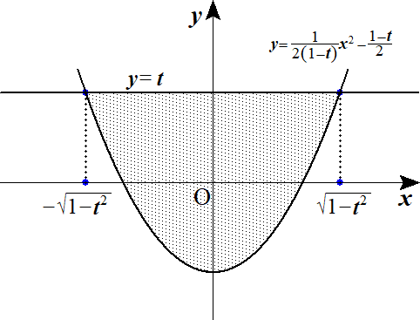
 |  |  |  |  |  |  |  |  |  |  |  |  | (∴) |  |  |  |  |  |  |  |  |  |  |  |  |  |  |  |  |  | S_0(t)=\frac{1}{\ 6\ }\cdot\frac{1}{2(1-t)}\left\{\sqrt{1-t^2}-\left(-\sqrt{1-t^2}\right)\right\}^3

 |  |  |  |  |  |  |  |  |  |  |  |  |  |  |  |  |  |  |  |  |  |  |  |  |  |  |  |  |  |  | =\frac{1}{\ 6\ }\cdot\frac{1}{2(1-t)}\cdot 8\left(1-t^2\right)\sqrt{1-t^2}

 |  |  |  |  |  |  |  |  |  |  |  |  |  |  |  |  |  |  |  |  |  |  |  |  |  |  |  |  |  |  | =\frac{2}{\ 3\ }(1+t)\sqrt{1-t^2}

 |  |  | よって ①より |  |  |  |  |  |  |  |  |  |  |  |  |  |  |  |  |  |  |  |  |  |  |  |  |  |  |  | S(t)=\frac{2\sqrt{2\,}}{3}(1+t)\sqrt{1-t^2}

 | (３) |  |  |  |  | は xy 平面となす角が 45゜より微小高さは |  |  |  |  |  |  |  |  |  |  |  | より |  |  |  |  |  |  |  |  |  |  |  |  | y+z=\frac{1}{\ 2\ } |  |  | \frac{dt}{\sqrt{2\,}}

 |  |  | 求める体積 V は |  |  |  |  |  |  |  |  |  |  |  |  |  |  |  |  |  |  |  |  |  |  |  |  |  |  |  | V=\int_\frac{1}{2}^1 S(t)\frac{dt}{\sqrt{2\,}}=\int_\frac{1}{2}^1\frac{2}{\ 3\ }(1+t)\sqrt{1-t^2}dt=\frac{2}{\ 3\ }\left\{\int_\frac{1}{2}^1\sqrt{1-t^2}dt+\int_\frac{1}{2}^1 t\sqrt{1-t^2}dt\right\}

 |  |  |  |  |  |  |  |  |  |  |  |  |  |  |  |  |  |  |  |  |  |  |  |  |  |  |  |  |  |  | =\frac{2}{\ 3\ }\left(\pi\cdot\frac{60^\circ}{360^\circ}-\frac{1}{\ 2\ }\cdot\frac{1}{\ 2\ }\cdot\frac{\sqrt{3\,}}{2}\right)+\frac{1}{-2}\int_\frac{1}{2}^1 -2t\left(1-t^2\right)^\frac{1}{2}dt

 |  |  |  |  |  |  |  |  |  |  |  |  |  |  |  |  |  |  |  |  |  |  |  |  |  |  |  |  |  |  | =\frac{2}{\ 3\ }\left\{\left(\frac{\pi}{\ 6\ }-\frac{\sqrt{3\,}}{8}\right)-\frac{1}{\ 2\ }\left[\frac{2}{\ 3\ }\left(1-t^2\right)^\frac{3}{2}\right]_\frac{1}{2}^1\right\}=\frac{\pi}{\ 9\ }

